对账
订单号 | 入住日期 | 离店日期 | 应收 |  |  |  | ,
999223423854414 | 2023-07-27 | 2023-08-01 | 820 | 820.00 | 3185793 | 0 | ,3185793 | 直采
999224960133935 | 2023-07-31 | 2023-08-01 | 195.74 | 195.74 | 3551828 | 0 | ,3551828 | 直采
999224988580151 | 2023-07-30 | 2023-08-01 | 89.86 | 89.86 | 3558159 | 0 | ,3558159 | 直采

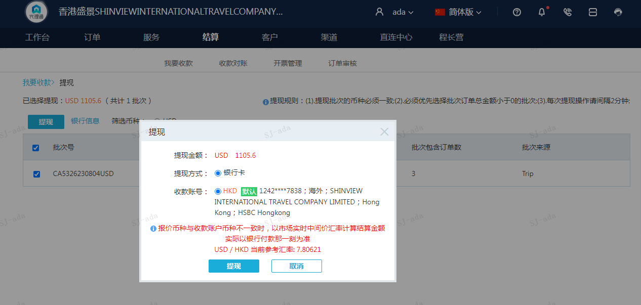
 |  |  | 1105.6
 |  |  | USD 1105.6

A230804101328911 | 1105.6 | 8630.55
USD / HKD 当前参考汇率: 7.80621
总计：1105.6 USD/ 8630.55 HKD

